Потери в MOSFET
Файл расчетов силовой части по проекту id5351 Регион
Тихонов Е. 03.11.19

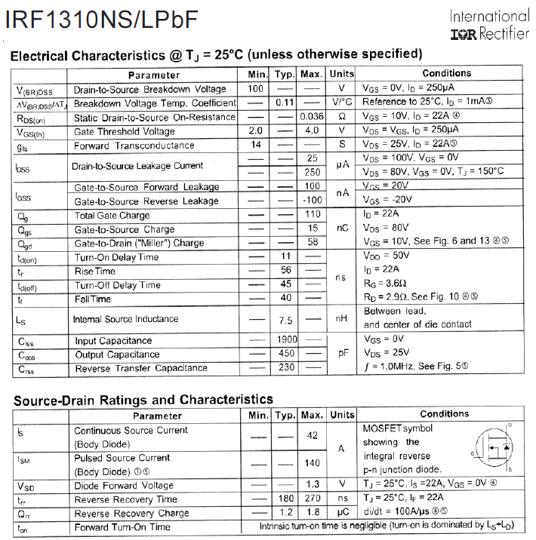
Исходные данные
транзисторы |  | 2П7169Б91 Ангстрем
 |  | аналог: | IRF1310NS
движок |  | ДБУ 36-33-3.2-24-С40 "МЭЛ"
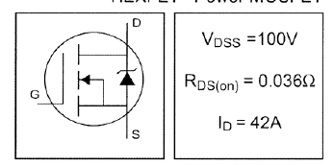
Тип коммутации |  | 120 градусная, трапецеидальная ЭДС

Двигатель

Tmax = | 0.45 | Nm | Peak torque движка (из pdf)
Tr = | 0.1 | Nm | Rated torque движка (из pdf)
Kt= | 0.039 | Nm/Adc | Torque constant, Kt (@Tamb, ±10%)
Ir= | 2.57 | Adc | Rated current движка (из pdf)
Ipeak= | 11.538461538 | Adc | Peak current движка (из pdf)
Pmot= | 33 | Вт | номинальная мощность двигателя из pdf

Нагрузка

Pmmax= | 47.3 | Вт | пиковая мощн. Движка (из расчета Дрюкова)
Tavr= | 0.16 | Nm | средний момент на движке (из расчета Дрюкова)
Iavr= | 4.1025641026 | Arms | средний ток движка (из расчета Дрюкова)
Pfactor= | 1 |  | коэфф. перегрузки

Электропитание

Uline= | 24 | Vdc | минимальное напряжение сети
I27_rated= | 1.375 | A | номинальное потребление блока управления по 27V
I27_max= | 1.9708333333 | A | максимальное потребление блока управления по 27V в приводе

MOSFET

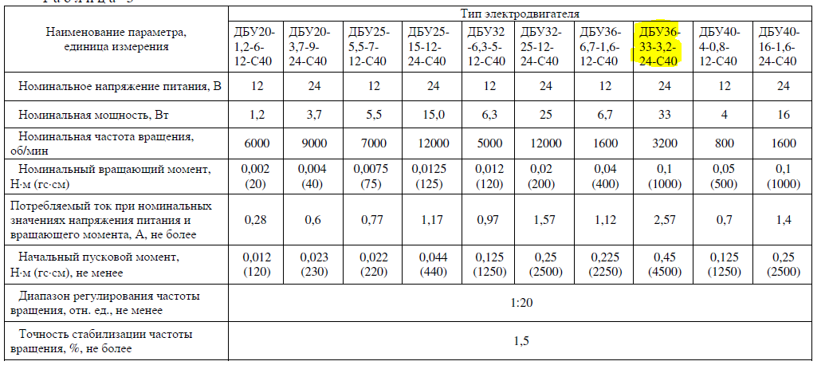
Id | 30 | A | Continious Drain current @Tc=100°C (из pdf)
Vdss | 100 | V | max drain-source voltage (из pdf)
Rds= | 0.036 | Ом | сопротивление перехода транзистора (из в pdf)
Uce= | 4.7928994083 | V | падение на переходе MOSFET
Qg= | 0.00000011 | C | total gate charge транзистора
Qgs2=
Qgd=
Ugs= | 14.5 | V | напряжение на затворе транзистора
Rg= | 10 | Ом | резистор затвора (внешний + внутренний)
F= | 32000 | Hz | частота ШИМ
ta= | 7.5862068966E-08 | s | turn-on delay time@Rg транзистора

Diode
Vfm | 1 | V | падение на антипараллельном диоде
trr= | 0.00000018 | s | reverse recovery time
Ifm | 2.57 | A | средний ток диода
Qrr= | 1.2E-09 | C | recovered charge

Other
Dm= | 0.9 |  | глубина модуляции
cosfi= | 0.85 |  | косинус угла между током и напряжением
Kpow= | 1 |  | коэфф. запаса по мощности
N= | 2 |  | кол-во одновременно работающих ключей в инверторе

Расчеты:

Для приблизительной оценки мощности потерь в режиме синусоидальной модуляции можно восопользоваться рекомендациями фирмы Mitsubishi
ссылка

1. Потери MOSFET |  |  |  | 2. Суммарные потери на ключе |  |  | 3. Суммарные потери на инверторе

Токи |  |  |  | Pone= | 0.64342944585 | W | Psumm= | 1.2868588917 | W

 | RMS ток нагрузки

Irms= | 3.3497295628 | Arms

 | ток через транзистор

Idav = | 4.1025641026 | Arms

1.1 Статические потери 1-го ключа

Pd= | 0.40394477318 | W

1.2 Динамические потери с учетом тока обратного диода

Psw= | 0.23948467268 | W

1.3 Суммарные потери

Pdm= | 0.64342944585 | W

Тепловой расчет
Тепловой расчет по методике Semicron-Semisel
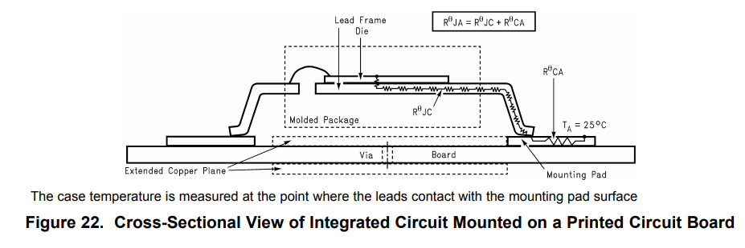
Исходные данные

MOSFET

RthJC | 1 | °С/W | Thermalresistance,junctiontocase (не используется)
RthJA | 40 | °С/W | Thermalresistance,junction-to-ambient
Tj op= | 175 | °С | максимальная рабочая температура кристалла
ns= | 1 |  | кол-во ключей
Ptr= | 0.64342944585 | W | потери в одном транзисторе (+diode)

Other

Tamb= | 50 | °С | температура окр. воздуха

Расчеты

Tj= | 75.737177834 | °С | температура кристалла

 | нормально* (Tj<150)
 | перегрев (Tj>150)

* рекомендуемая температура кристалла <120-125 °C //по Колпакову

Драйвер
Расчет требуемого тока для управления ключами

Исходные данные |  |  |  | Расчеты

Драйвер 1308ЕУ4БУ КремнийЭл (IR2113) |  |  |  | Затворный резистор
Пример использования здесь: ИТЦЯ.468362.049

Qg = | 0.00000011 | C | total gate charge | Pупр= | 0.0494 | Вт | средняя мощность драйвера
Qls= | 0.00000000 | C | level shift charge required per cycle | Prgg= | 0.0247 | Вт | средняя мощность на Rgg
Qbs= | 0.00000023 | C | minimum charge for bootstrap capacitor
Iqbs= | 0.00022 | A | Driver Quiescent VBS supply current
Icbs= | 0 | A | bootstrap capacitor leakage current | Ig= | 1.45 | A | пиковый ток через Rg
 |  |  |  | Ig/Icc= | 72.5 | % | процент от номинала драйвера

Ug = | 14.5 | V | gate voltage
Vcc= | 14.5 | V | Logic section voltage source | Бутстрепный конденсатор
Vf= | 1 | V | Forward voltage drop across the bootstrap diode
Vls= | 0 | V | Voltage drop across the low-side FET or load | Cbs= | 1.8007640068 | mkF | Bootstrap Capacitor * k
Vmin= | 9.7 | V | VBS supply undervoltage positive going threshold | k= | 15 |  | запас. The rule of thumb from IR
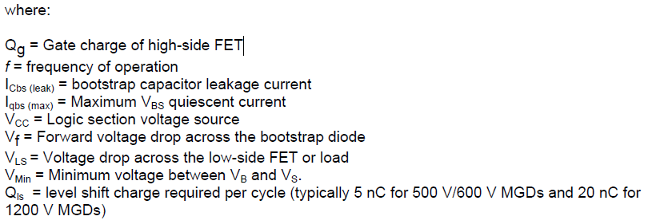
 |  |  |  | ESR = | 0.1797822067 | Ом | конденсатора

Rg= | 10 | Ohm | gate resistor | Бутстрепный диод
Prg= | 2.025 | Вт | peak gate res power
Iic= | 2 | A | driver nominal current | Vrpm= | 100 | V | reverse voltage
Idboot= | 1.5 | A | boot diode max current
 |  |  |  | max trr= | 100 | ns | reverse recovery time
f = | 31000 | Hz | PWM | If= | 106.07 | mA | средний ток через диод
 |  |  |  | Ifpeak= | 1.50 | A | пиковый ток черед диод
T= | 32.258064516 | мкс | период ШИМ | Pdboot= | 0.00171 | Вт | мощность потерь
 |  |  |  | Rboot= | 9.00000 | Ом | limit resistor
Tpdd_max= | 125 | ns | Driver max propogation delay | Prboot= | 0.00000001 | Вт | мощность на limit resistor
Tpdd_min= | 150 | ns | Driver min propogation delay | tcharge= | 48.620628183 | mks | время заряда Cbs
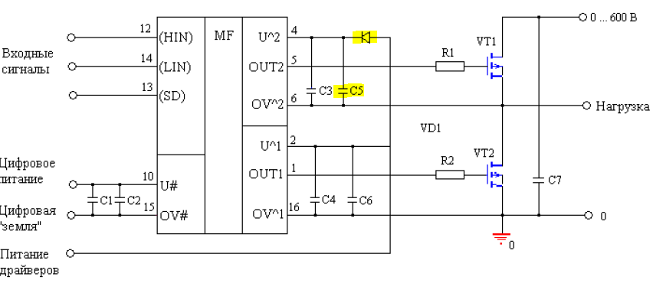
Td_off_max= | 45 | ns | max turn off delay time (transistor)
Td_on_min= | 11 | ns | min turn on delay time (transistor)
 |  |  |  | Динамика

tan= | 0.035 |  | тангенс угла потерь bootstrap cap | ton(off)= | 75.862068966 | ns | время включения(выкл) MOSFET
 |  |  |  | Dead time = | 10.8 | ns

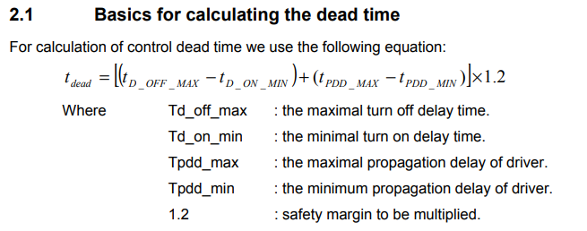

 |  |  |  |  |  |  |  | методика расчета dead time здесь

Защита
Расчет аппаратной защиты ключей по току
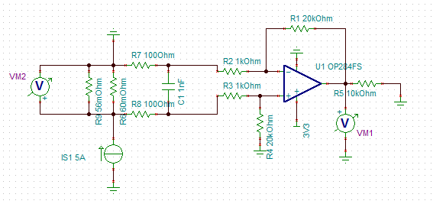
Исходные данные

Ipeak= | 11.538461538 | A | пиковый ток (peak)
I_LIM= | 13.846153846 | A | сраб. Защиты (peak)

Inom= | 3.3497295628 | A | номинальный ток (RMS)

Rshunt= | 0.028 | Ohm | шунт на ток

Расчеты
Isense= | 1.00 | A
Usense= | 0.03 | В

Pres_max= | 5.37 | Вт
Pres_nom= | 0.31417926803 | Вт

R1= | 4020 | Ом | рез. ОС ОУ
R2= | 1100 | Ом | входной ОУ
G= | 3.6545454545 |  | усиление

Uadc= | 0.10232727273

Делитель для компаратора

R1= | 1000 | Ohm | верхнее плечо делителя
R2= | 1000 | Ohm | нижнее плечо делителя
Vcc= | 5 | V | питание компаратора
Vic= | 3.5 | V | max Vinput common range
Vref+= | 3.3 | V | ref for voltage devider

Vref= | 1.65 | V | опора компаратора

27DVC
Цепь измерения напряжения DC-bus
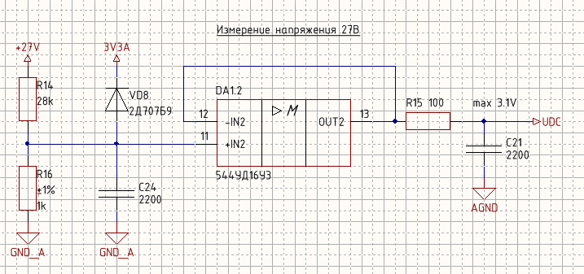
R1= | 28000 | Ом | делитель
R2= | 1000 | Ом | делитель
Udc= | 27 | V | напряжение в ЗПТ

Udac= | 0.93103448276 | В

15VDC
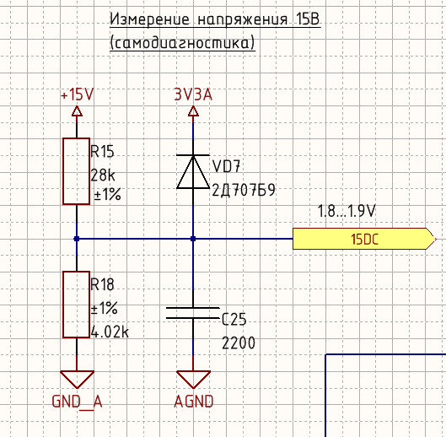
Цепь измерения напряжения питания драйверов
для самодиагностики

R15= | 28000 | Ом | делитель
R18= | 4020 | Ом | делитель
Udc= | 14.5 | V | напряжение

Uadc= | 1.8204247345 | В

